상품제안서
송월 크런치케익 세면타월 | 상품코드: F20034

 |  |  |  |  |  |  | 02-412-0044 | www.easy1.co.kr
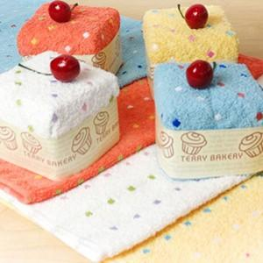

【상세/제작정보】

【인쇄/포장옵션】 | / 박스포장

【공급단가】 | 수량 | 100~ | 300~ | 500~ | 1,000~ | 3,000~
*VAT별도 | 아이보리 | 5,920원 | 5,710원 | 5,490원 | 5,280원 | 5,070원
 | 노랑 | 5,920원 | 5,710원 | 5,490원 | 5,280원 | 5,070원
 | 다홍 | 5,920원 | 5,710원 | 5,490원 | 5,280원 | 5,070원
 | 파랑 | 5,920원 | 5,710원 | 5,490원 | 5,280원 | 5,070원

【상품 URL】 | https://easy1.co.kr:443/src/goods_detail.php?gdno=20034

